道路幅員図
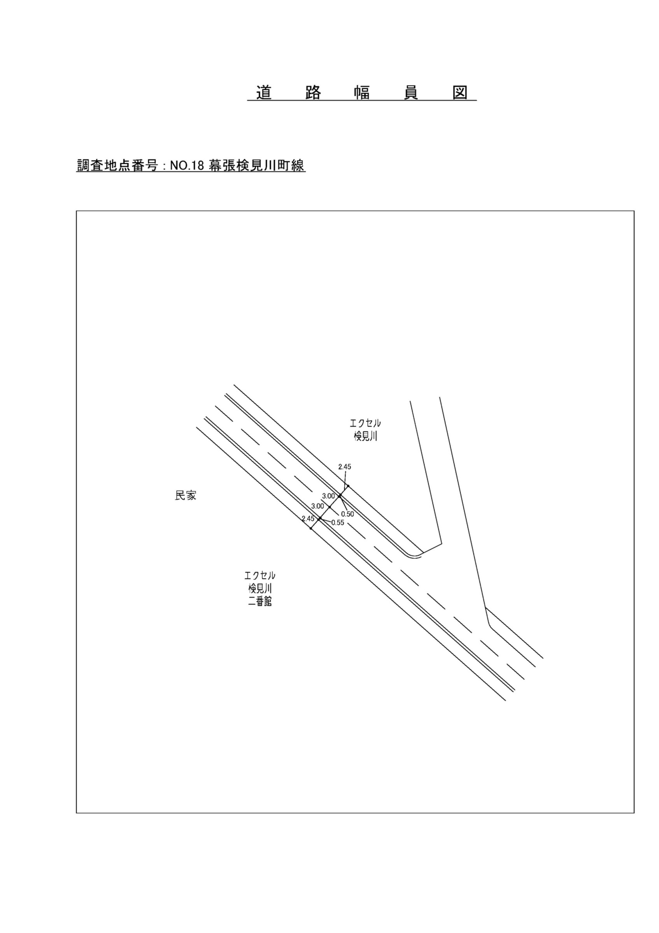

交通流動図
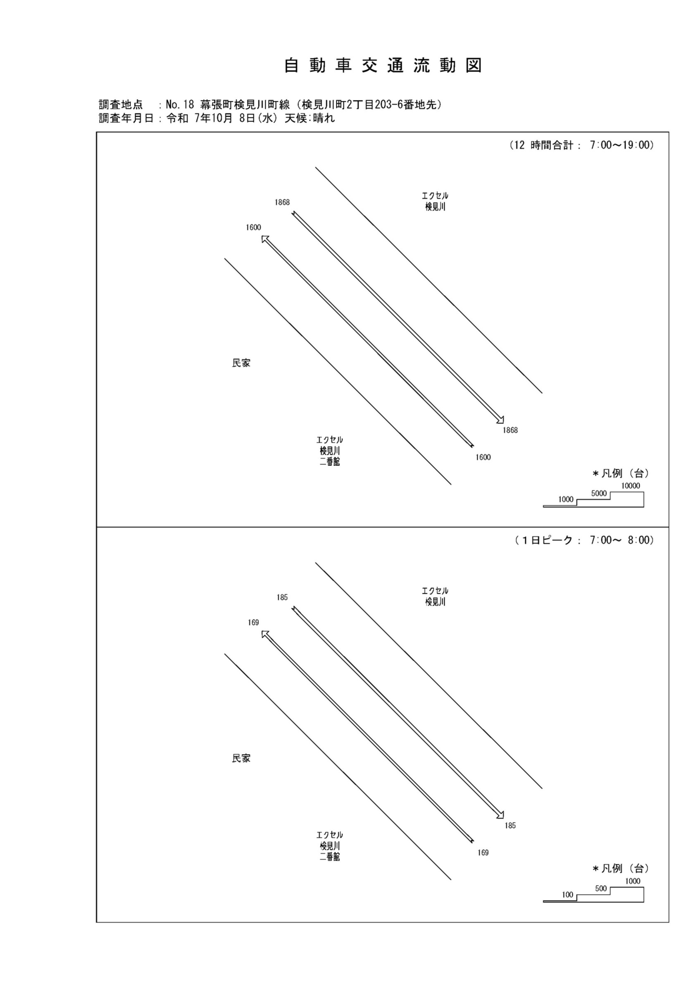

自動車変動図(1)
自 動 車 交 通 量 時 間 変 動 図 |  |  |  |  |  |  |  |  |  |  |  |  |  | 18 | 1008100
調査地点：№18 幕張町検見川町線（検見川町2丁目203-6番地先） |  |  |  |  |  |  |  |  |  |  |  |  |  |  | 方 向(1) |  |  | 方 向(2) |  |  | 合計 ( 1+ 2)
 |  |  |  |  |  |  |  |  |  |  |  |  |  | 7 | 169 | 12 | 7.1 | 185 | 9 | 4.9 | 354 | 21 | 5.9
調査年月日：令和 7年10月 8日(水) 天候:晴れ |  |  |  |  |  |  |  |  |  |  |  |  |  | 8 | 168 | 10 | 6 | 156 | 19 | 12.2 | 324 | 29 | 9
 |  |  |  |  |  |  |  |  |  |  |  |  |  | 9 | 133 | 11 | 8.3 | 130 | 9 | 6.9 | 263 | 20 | 7.6
 |  |  |  |  |  |  |  |  |  |  |  |  |  | 10 | 148 | 7 | 4.7 | 123 | 13 | 10.6 | 271 | 20 | 7.4
 |  |  |  |  |  |  |  |  |  |  |  |  |  | 11 | 146 | 8 | 5.5 | 173 | 10 | 5.8 | 319 | 18 | 5.6
 |  |  |  |  |  |  |  |  |  |  |  |  |  | 12 | 107 | 6 | 5.6 | 132 | 3 | 2.3 | 239 | 9 | 3.8
 |  |  |  |  |  |  |  |  |  |  |  |  |  | 13 | 108 | 8 | 7.4 | 147 | 8 | 5.4 | 255 | 16 | 6.3
 |  |  |  |  |  |  |  |  |  |  |  |  |  | 14 | 123 | 4 | 3.3 | 132 | 14 | 10.6 | 255 | 18 | 7.1
 |  |  |  |  |  |  |  |  |  |  |  |  |  | 15 | 107 | 7 | 6.5 | 116 | 8 | 6.9 | 223 | 15 | 6.7
 |  |  |  |  |  |  |  |  |  |  |  |  |  | 16 | 120 | 4 | 3.3 | 208 | 13 | 6.3 | 328 | 17 | 5.2
凡 例 |  |  |  |  |  |  |  |  |  |  |  |  |  | 17 | 133 | 5 | 3.8 | 192 | 2 | 1 | 325 | 7 | 2.2
 | 小型車 |  |  |  |  |  |  |  |  |  |  |  |  | 18 | 138 | 6 | 4.3 | 174 | 6 | 3.4 | 312 | 12 | 3.8
 | 大型車
 | 大型車混入率

方 向(1)

時間帯 | 7 | 8 | 9 | 10 | 11 | 12 | 13 | 14 | 15 | 16 | 17 | 18 | 計
全車合計 | 169 | 168 | 133 | 148 | 146 | 107 | 108 | 123 | 107 | 120 | 133 | 138 | 1600
小型車 | 157 | 158 | 122 | 141 | 138 | 101 | 100 | 119 | 100 | 116 | 128 | 132 | 1512
大型車 | 12 | 10 | 11 | 7 | 8 | 6 | 8 | 4 | 7 | 4 | 5 | 6 | 88
大型車混入率 | 7.1 | 6.0 | 8.3 | 4.7 | 5.5 | 5.6 | 7.4 | 3.3 | 6.5 | 3.3 | 3.8 | 4.3 | 5.5

方 向(2)

時間帯 | 7 | 8 | 9 | 10 | 11 | 12 | 13 | 14 | 15 | 16 | 17 | 18 | 計
全車合計 | 185 | 156 | 130 | 123 | 173 | 132 | 147 | 132 | 116 | 208 | 192 | 174 | 1868
小型車 | 176 | 137 | 121 | 110 | 163 | 129 | 139 | 118 | 108 | 195 | 190 | 168 | 1754
大型車 | 9 | 19 | 9 | 13 | 10 | 3 | 8 | 14 | 8 | 13 | 2 | 6 | 114
大型車混入率 | 4.9 | 12.2 | 6.9 | 10.6 | 5.8 | 2.3 | 5.4 | 10.6 | 6.9 | 6.3 | 1.0 | 3.4 | 6.1

合計 ( 1+ 2)

時間帯 | 7 | 8 | 9 | 10 | 11 | 12 | 13 | 14 | 15 | 16 | 17 | 18 | 計
全車合計 | 354 | 324 | 263 | 271 | 319 | 239 | 255 | 255 | 223 | 328 | 325 | 312 | 3468
小型車 | 333 | 295 | 243 | 251 | 301 | 230 | 239 | 237 | 208 | 311 | 318 | 300 | 3266
大型車 | 21 | 29 | 20 | 20 | 18 | 9 | 16 | 18 | 15 | 17 | 7 | 12 | 202
大型車混入率 | 5.9 | 9.0 | 7.6 | 7.4 | 5.6 | 3.8 | 6.3 | 7.1 | 6.7 | 5.2 | 2.2 | 3.8 | 5.8

歩行者自転車流動図
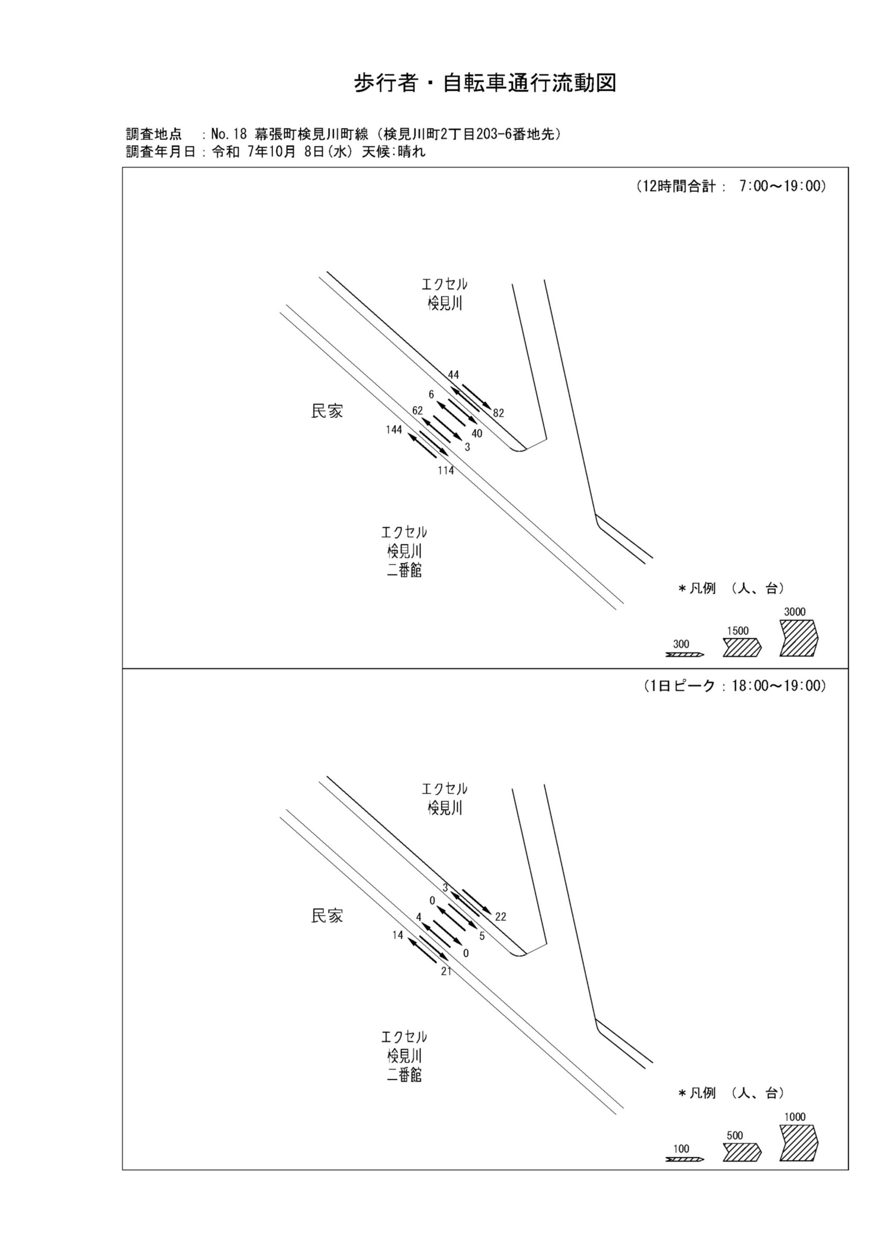

歩行者・自転車変動図(1)
歩 行 者 ･ 自 転 車 通 行 量 時 間 変 動 図 |  |  |  |  |  |  |  |  |  |  |  |  |  | 18 | 1008100
調査地点：№18 幕張町検見川町線（検見川町2丁目203-6番地先） |  |  |  |  |  |  |  |  |  |  |  |  |  |  | 方 向(ｱ) |  |  | 方 向(ｲ) |  |  | 合計 ( ｱ+ ｲ)
 |  |  |  |  |  |  |  |  |  |  |  |  |  | 7 | 17 | 6 | 11 | 11 | 2 | 9 | 28 | 8 | 20
調査年月日：令和 7年10月 8日(水) 天候:晴れ |  |  |  |  |  |  |  |  |  |  |  |  |  | 8 | 10 | 2 | 8 | 8 | 1 | 7 | 18 | 3 | 15
 |  |  |  |  |  |  |  |  |  |  |  |  |  | 9 | 8 | 3 | 5 | 4 | 1 | 3 | 12 | 4 | 8
 |  |  |  |  |  |  |  |  |  |  |  |  |  | 10 | 10 | 6 | 4 | 3 | 1 | 2 | 13 | 7 | 6
 |  |  |  |  |  |  |  |  |  |  |  |  |  | 11 | 7 | 2 | 5 | 6 | 1 | 5 | 13 | 3 | 10
 |  |  |  |  |  |  |  |  |  |  |  |  |  | 12 | 9 | 3 | 6 | 6 | 2 | 4 | 15 | 5 | 10
 |  |  |  |  |  |  |  |  |  |  |  |  |  | 13 | 6 | 0 | 6 | 3 | 0 | 3 | 9 | 0 | 9
 |  |  |  |  |  |  |  |  |  |  |  |  |  | 14 | 7 | 2 | 5 | 11 | 3 | 8 | 18 | 5 | 13
 |  |  |  |  |  |  |  |  |  |  |  |  |  | 15 | 13 | 1 | 12 | 11 | 1 | 10 | 24 | 2 | 22
 |  |  |  |  |  |  |  |  |  |  |  |  |  | 16 | 21 | 2 | 19 | 14 | 4 | 10 | 35 | 6 | 29
凡 例 |  |  |  |  |  |  |  |  |  |  |  |  |  | 17 | 22 | 9 | 13 | 16 | 6 | 10 | 38 | 15 | 23
 | 歩行者 |  |  |  |  |  |  |  |  |  |  |  |  | 18 | 14 | 1 | 13 | 21 | 4 | 17 | 35 | 5 | 30
 | 自転車

方 向(ｱ)

時間帯 | 7 | 8 | 9 | 10 | 11 | 12 | 13 | 14 | 15 | 16 | 17 | 18 | 計
合計人数 | 17 | 10 | 8 | 10 | 7 | 9 | 6 | 7 | 13 | 21 | 22 | 14 | 144
歩行者 | 11 | 8 | 5 | 4 | 5 | 6 | 6 | 5 | 12 | 19 | 13 | 13 | 107
自転車 | 6 | 2 | 3 | 6 | 2 | 3 | 0 | 2 | 1 | 2 | 9 | 1 | 37

方 向(ｲ)

時間帯 | 7 | 8 | 9 | 10 | 11 | 12 | 13 | 14 | 15 | 16 | 17 | 18 | 計
合計人数 | 11 | 8 | 4 | 3 | 6 | 6 | 3 | 11 | 11 | 14 | 16 | 21 | 114
歩行者 | 9 | 7 | 3 | 2 | 5 | 4 | 3 | 8 | 10 | 10 | 10 | 17 | 88
自転車 | 2 | 1 | 1 | 1 | 1 | 2 | 0 | 3 | 1 | 4 | 6 | 4 | 26

合計 ( ｱ+ ｲ)

時間帯 | 7 | 8 | 9 | 10 | 11 | 12 | 13 | 14 | 15 | 16 | 17 | 18 | 計
合計人数 | 28 | 18 | 12 | 13 | 13 | 15 | 9 | 18 | 24 | 35 | 38 | 35 | 258
歩行者 | 20 | 15 | 8 | 6 | 10 | 10 | 9 | 13 | 22 | 29 | 23 | 30 | 195
自転車 | 8 | 3 | 4 | 7 | 3 | 5 | 0 | 5 | 2 | 6 | 15 | 5 | 63

歩行者・自転車変動図(2)
歩 行 者 ･ 自 転 車 通 行 量 時 間 変 動 図 |  |  |  |  |  |  |  |  |  |  |  |  |  | 18 | 1008100
調査地点：№18 幕張町検見川町線（検見川町2丁目203-6番地先） |  |  |  |  |  |  |  |  |  |  |  |  |  |  | 方 向(ｳ) |  |  | 方 向(ｴ) |  |  | 合計 ( ｳ+ ｴ)
 |  |  |  |  |  |  |  |  |  |  |  |  |  | 7 | 10 | 10 | 0 | 0 | 0 | 0 | 10 | 10 | 0
調査年月日：令和 7年10月 8日(水) 天候:晴れ |  |  |  |  |  |  |  |  |  |  |  |  |  | 8 | 14 | 14 | 0 | 3 | 1 | 2 | 17 | 15 | 2
 |  |  |  |  |  |  |  |  |  |  |  |  |  | 9 | 5 | 5 | 0 | 0 | 0 | 0 | 5 | 5 | 0
 |  |  |  |  |  |  |  |  |  |  |  |  |  | 10 | 6 | 6 | 0 | 0 | 0 | 0 | 6 | 6 | 0
 |  |  |  |  |  |  |  |  |  |  |  |  |  | 11 | 4 | 3 | 1 | 0 | 0 | 0 | 4 | 3 | 1
 |  |  |  |  |  |  |  |  |  |  |  |  |  | 12 | 2 | 2 | 0 | 0 | 0 | 0 | 2 | 2 | 0
 |  |  |  |  |  |  |  |  |  |  |  |  |  | 13 | 2 | 2 | 0 | 0 | 0 | 0 | 2 | 2 | 0
 |  |  |  |  |  |  |  |  |  |  |  |  |  | 14 | 1 | 1 | 0 | 0 | 0 | 0 | 1 | 1 | 0
 |  |  |  |  |  |  |  |  |  |  |  |  |  | 15 | 2 | 2 | 0 | 0 | 0 | 0 | 2 | 2 | 0
 |  |  |  |  |  |  |  |  |  |  |  |  |  | 16 | 6 | 6 | 0 | 0 | 0 | 0 | 6 | 6 | 0
凡 例 |  |  |  |  |  |  |  |  |  |  |  |  |  | 17 | 6 | 6 | 0 | 0 | 0 | 0 | 6 | 6 | 0
 | 歩行者 |  |  |  |  |  |  |  |  |  |  |  |  | 18 | 4 | 4 | 0 | 0 | 0 | 0 | 4 | 4 | 0
 | 自転車

方 向(ｳ)

時間帯 | 7 | 8 | 9 | 10 | 11 | 12 | 13 | 14 | 15 | 16 | 17 | 18 | 計
合計人数 | 10 | 14 | 5 | 6 | 4 | 2 | 2 | 1 | 2 | 6 | 6 | 4 | 62
歩行者 | 0 | 0 | 0 | 0 | 1 | 0 | 0 | 0 | 0 | 0 | 0 | 0 | 1
自転車 | 10 | 14 | 5 | 6 | 3 | 2 | 2 | 1 | 2 | 6 | 6 | 4 | 61

方 向(ｴ)

時間帯 | 7 | 8 | 9 | 10 | 11 | 12 | 13 | 14 | 15 | 16 | 17 | 18 | 計
合計人数 | 0 | 3 | 0 | 0 | 0 | 0 | 0 | 0 | 0 | 0 | 0 | 0 | 3
歩行者 | 0 | 2 | 0 | 0 | 0 | 0 | 0 | 0 | 0 | 0 | 0 | 0 | 2
自転車 | 0 | 1 | 0 | 0 | 0 | 0 | 0 | 0 | 0 | 0 | 0 | 0 | 1

合計 ( ｳ+ ｴ)

時間帯 | 7 | 8 | 9 | 10 | 11 | 12 | 13 | 14 | 15 | 16 | 17 | 18 | 計
合計人数 | 10 | 17 | 5 | 6 | 4 | 2 | 2 | 1 | 2 | 6 | 6 | 4 | 65
歩行者 | 0 | 2 | 0 | 0 | 1 | 0 | 0 | 0 | 0 | 0 | 0 | 0 | 3
自転車 | 10 | 15 | 5 | 6 | 3 | 2 | 2 | 1 | 2 | 6 | 6 | 4 | 62

歩行者・自転車変動図(3)
歩 行 者 ･ 自 転 車 通 行 量 時 間 変 動 図 |  |  |  |  |  |  |  |  |  |  |  |  |  | 18 | 1008100
調査地点：№18 幕張町検見川町線（検見川町2丁目203-6番地先） |  |  |  |  |  |  |  |  |  |  |  |  |  |  | 方 向(ｵ) |  |  | 方 向(ｶ) |  |  | 合計 ( ｵ+ ｶ)
 |  |  |  |  |  |  |  |  |  |  |  |  |  | 7 | 1 | 1 | 0 | 4 | 4 | 0 | 5 | 5 | 0
調査年月日：令和 7年10月 8日(水) 天候:晴れ |  |  |  |  |  |  |  |  |  |  |  |  |  | 8 | 3 | 2 | 1 | 2 | 2 | 0 | 5 | 4 | 1
 |  |  |  |  |  |  |  |  |  |  |  |  |  | 9 | 0 | 0 | 0 | 1 | 1 | 0 | 1 | 1 | 0
 |  |  |  |  |  |  |  |  |  |  |  |  |  | 10 | 0 | 0 | 0 | 1 | 1 | 0 | 1 | 1 | 0
 |  |  |  |  |  |  |  |  |  |  |  |  |  | 11 | 0 | 0 | 0 | 3 | 3 | 0 | 3 | 3 | 0
 |  |  |  |  |  |  |  |  |  |  |  |  |  | 12 | 0 | 0 | 0 | 7 | 7 | 0 | 7 | 7 | 0
 |  |  |  |  |  |  |  |  |  |  |  |  |  | 13 | 0 | 0 | 0 | 1 | 1 | 0 | 1 | 1 | 0
 |  |  |  |  |  |  |  |  |  |  |  |  |  | 14 | 1 | 1 | 0 | 2 | 2 | 0 | 3 | 3 | 0
 |  |  |  |  |  |  |  |  |  |  |  |  |  | 15 | 1 | 1 | 0 | 0 | 0 | 0 | 1 | 1 | 0
 |  |  |  |  |  |  |  |  |  |  |  |  |  | 16 | 0 | 0 | 0 | 6 | 6 | 0 | 6 | 6 | 0
凡 例 |  |  |  |  |  |  |  |  |  |  |  |  |  | 17 | 0 | 0 | 0 | 8 | 7 | 1 | 8 | 7 | 1
 | 歩行者 |  |  |  |  |  |  |  |  |  |  |  |  | 18 | 0 | 0 | 0 | 5 | 5 | 0 | 5 | 5 | 0
 | 自転車

方 向(ｵ)

時間帯 | 7 | 8 | 9 | 10 | 11 | 12 | 13 | 14 | 15 | 16 | 17 | 18 | 計
合計人数 | 1 | 3 | 0 | 0 | 0 | 0 | 0 | 1 | 1 | 0 | 0 | 0 | 6
歩行者 | 0 | 1 | 0 | 0 | 0 | 0 | 0 | 0 | 0 | 0 | 0 | 0 | 1
自転車 | 1 | 2 | 0 | 0 | 0 | 0 | 0 | 1 | 1 | 0 | 0 | 0 | 5

方 向(ｶ)

時間帯 | 7 | 8 | 9 | 10 | 11 | 12 | 13 | 14 | 15 | 16 | 17 | 18 | 計
合計人数 | 4 | 2 | 1 | 1 | 3 | 7 | 1 | 2 | 0 | 6 | 8 | 5 | 40
歩行者 | 0 | 0 | 0 | 0 | 0 | 0 | 0 | 0 | 0 | 0 | 1 | 0 | 1
自転車 | 4 | 2 | 1 | 1 | 3 | 7 | 1 | 2 | 0 | 6 | 7 | 5 | 39

合計 ( ｵ+ ｶ)

時間帯 | 7 | 8 | 9 | 10 | 11 | 12 | 13 | 14 | 15 | 16 | 17 | 18 | 計
合計人数 | 5 | 5 | 1 | 1 | 3 | 7 | 1 | 3 | 1 | 6 | 8 | 5 | 46
歩行者 | 0 | 1 | 0 | 0 | 0 | 0 | 0 | 0 | 0 | 0 | 1 | 0 | 2
自転車 | 5 | 4 | 1 | 1 | 3 | 7 | 1 | 3 | 1 | 6 | 7 | 5 | 44

歩行者・自転車変動図(4)
歩 行 者 ･ 自 転 車 通 行 量 時 間 変 動 図 |  |  |  |  |  |  |  |  |  |  |  |  |  | 18 | 1008100
調査地点：№18 幕張町検見川町線（検見川町2丁目203-6番地先） |  |  |  |  |  |  |  |  |  |  |  |  |  |  | 方 向(ｷ) |  |  | 方 向(ｸ) |  |  | 合計 ( ｷ+ ｸ)
 |  |  |  |  |  |  |  |  |  |  |  |  |  | 7 | 6 | 4 | 2 | 10 | 3 | 7 | 16 | 7 | 9
調査年月日：令和 7年10月 8日(水) 天候:晴れ |  |  |  |  |  |  |  |  |  |  |  |  |  | 8 | 7 | 2 | 5 | 5 | 2 | 3 | 12 | 4 | 8
 |  |  |  |  |  |  |  |  |  |  |  |  |  | 9 | 2 | 1 | 1 | 3 | 0 | 3 | 5 | 1 | 4
 |  |  |  |  |  |  |  |  |  |  |  |  |  | 10 | 5 | 2 | 3 | 3 | 1 | 2 | 8 | 3 | 5
 |  |  |  |  |  |  |  |  |  |  |  |  |  | 11 | 3 | 0 | 3 | 1 | 1 | 0 | 4 | 1 | 3
 |  |  |  |  |  |  |  |  |  |  |  |  |  | 12 | 2 | 1 | 1 | 5 | 3 | 2 | 7 | 4 | 3
 |  |  |  |  |  |  |  |  |  |  |  |  |  | 13 | 1 | 1 | 0 | 3 | 2 | 1 | 4 | 3 | 1
 |  |  |  |  |  |  |  |  |  |  |  |  |  | 14 | 3 | 2 | 1 | 5 | 2 | 3 | 8 | 4 | 4
 |  |  |  |  |  |  |  |  |  |  |  |  |  | 15 | 2 | 0 | 2 | 3 | 2 | 1 | 5 | 2 | 3
 |  |  |  |  |  |  |  |  |  |  |  |  |  | 16 | 6 | 2 | 4 | 11 | 5 | 6 | 17 | 7 | 10
凡 例 |  |  |  |  |  |  |  |  |  |  |  |  |  | 17 | 4 | 2 | 2 | 11 | 3 | 8 | 15 | 5 | 10
 | 歩行者 |  |  |  |  |  |  |  |  |  |  |  |  | 18 | 3 | 1 | 2 | 22 | 11 | 11 | 25 | 12 | 13
 | 自転車

方 向(ｷ)

時間帯 | 7 | 8 | 9 | 10 | 11 | 12 | 13 | 14 | 15 | 16 | 17 | 18 | 計
合計人数 | 6 | 7 | 2 | 5 | 3 | 2 | 1 | 3 | 2 | 6 | 4 | 3 | 44
歩行者 | 2 | 5 | 1 | 3 | 3 | 1 | 0 | 1 | 2 | 4 | 2 | 2 | 26
自転車 | 4 | 2 | 1 | 2 | 0 | 1 | 1 | 2 | 0 | 2 | 2 | 1 | 18

方 向(ｸ)

時間帯 | 7 | 8 | 9 | 10 | 11 | 12 | 13 | 14 | 15 | 16 | 17 | 18 | 計
合計人数 | 10 | 5 | 3 | 3 | 1 | 5 | 3 | 5 | 3 | 11 | 11 | 22 | 82
歩行者 | 7 | 3 | 3 | 2 | 0 | 2 | 1 | 3 | 1 | 6 | 8 | 11 | 47
自転車 | 3 | 2 | 0 | 1 | 1 | 3 | 2 | 2 | 2 | 5 | 3 | 11 | 35

合計 ( ｷ+ ｸ)

時間帯 | 7 | 8 | 9 | 10 | 11 | 12 | 13 | 14 | 15 | 16 | 17 | 18 | 計
合計人数 | 16 | 12 | 5 | 8 | 4 | 7 | 4 | 8 | 5 | 17 | 15 | 25 | 126
歩行者 | 9 | 8 | 4 | 5 | 3 | 3 | 1 | 4 | 3 | 10 | 10 | 13 | 73
自転車 | 7 | 4 | 1 | 3 | 1 | 4 | 3 | 4 | 2 | 7 | 5 | 12 | 53

